Hoja2
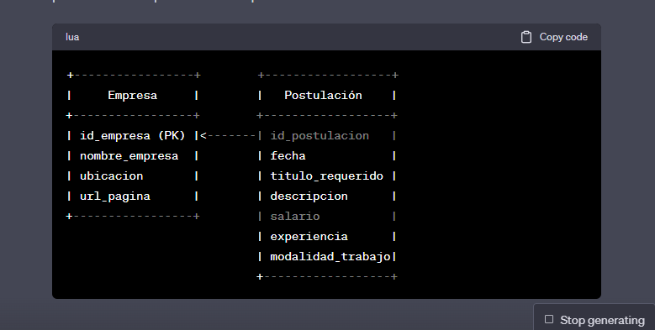
Problema
id | fecha | empresa nombre | empresa ubicacion | titulo | descripcion | salario | url | experiencia | modalidad
1 | 2023-08-02 | culqi | peru | Tech Leader | Realizar estimaciones de tiempos de las fases de los proyectos encomendados, a solicitud del Product Owner | 1000 | https://ats.rankmi.com/tenants/243/job_offer/1BFF7EC389 | 5 | hibrido
2 | 2023-08-02 | globant | peru | Senior Python Developer | Believe and love what you do | 3000 | https://career.globant.com/job/Lima-Senior-Python-Developer-Anyw/558968817/ | 2 | remoto
3 | 2023-08-02 | safi | peru | analista programador | Elaboración de documentación de diseño, funcional y ténico y manuales de usuario | 2500 | https://www.linkedin.com/jobs/view/3680994114/?alternateChannel=search&refId=8t3EWZoj5wAqAjNgceJ5rA%3D%3D&trackingId=fHHVoHcmc6cTwC75r0zyhA%3D%3D | 3 | presencial

id | empresa nombre | empresa ubicacion | url
1 | culqi | peru | https://ats.rankmi.com/tenants/243/job_offer/1BFF7EC389
2 | globant | peru | https://career.globant.com/job/Lima-Senior-Python-Developer-Anyw/558968817/
3 | safi | peru | https://www.linkedin.com/jobs/view/3680994114/?alternateChannel=search&refId=8t3EWZoj5wAqAjNgceJ5rA%3D%3D&trackingId=fHHVoHcmc6cTwC75r0zyhA%3D%3D

id | fecha | titulo | descripcion | salario | experiencia | modalidad
1 | 2023-08-02 | Tech Leader | Realizar estimaciones de tiempos de las fases de los proyectos encomendados, a solicitud del Product Owner | 1000 | 5 | hibrido
2 | 2023-08-02 | Senior Python Developer | Believe and love what you do | 3000 | 2 | remoto
3 | 2023-08-02 | analista programador | Elaboración de documentación de diseño, funcional y ténico y manuales de usuario | 2500 | 3 | presencial

